상품제안서
클래식레더 A5메모패드(날개형) 볼펜세트 | 상품코드: S44804

 |  |  |  |  |  |  | 02-713-8555 | www.synergygift.co.kr
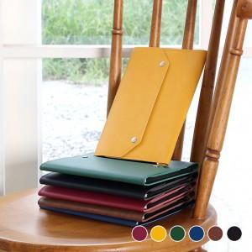 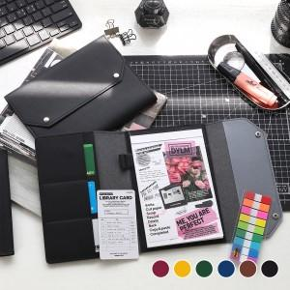 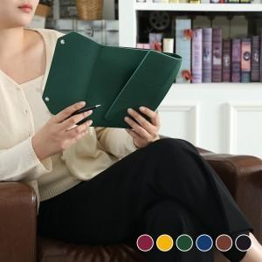

【상세/제작정보】 | <p><span style="font-size: 14pt;">※ 기본 본품 불박인쇄 + 볼펜 레이저인쇄</span></p>

【인쇄/포장옵션】 | 레이저, 불박 / 포장불가능

【공급단가】 | 수량 | 30~ | 100~ | 300~ | 1,000~ | 3,000~
*VAT별도 | 단가 | 7,800원 | 7,400원 | 7,100원 | 6,800원 | 6,700원

【상품 URL】 | https://www.synergygift.co.kr:443/src/goods_detail.php?gdno=44804

